voorblad
Bijlage A - Informatie van Afnemers
Europese aanbesteding - sanitaire supplies aanbesteding

Dit document is met zorg samen gesteld. Toch zijn deze gegevens een indicatie. Aan deze gegevens kunt u geen rechten ontlenen.

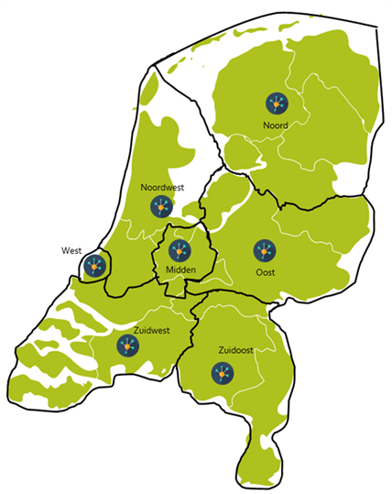

Wij sluiten de overeenkomsten af voor het gehele verzorgingsgebied van de RSO gedurende de looptijd van de overeenkomsten. Als er in het verzorgingsgebied iets wijzigt, veranderen de overeenkomsten mee.

